1.นำไปใช้
สรุปความสอดคล้องของโครงการในระบบ eMENSCR ต่อห่วงโซ่คุณค่าฯ ของเป้าหมายแผนแม่บทย่อย
การนำข้อมูลไปใช้ประกอบการจัดทำโครงการเพื่อขับเคลื่อนการบรรลุเป้าหมายตามยุทธศาสตร์ชาติ ประจำปีงบประมาณ พ.ศ. 2567
1. ทบทวนความเกี่ยวข้องของหน่วยงานกับเป้าหมายแผนแม่บทย่อย (Y1) ของแผนแม่บทภายใต้ยุทธศาสตร์ชาติ
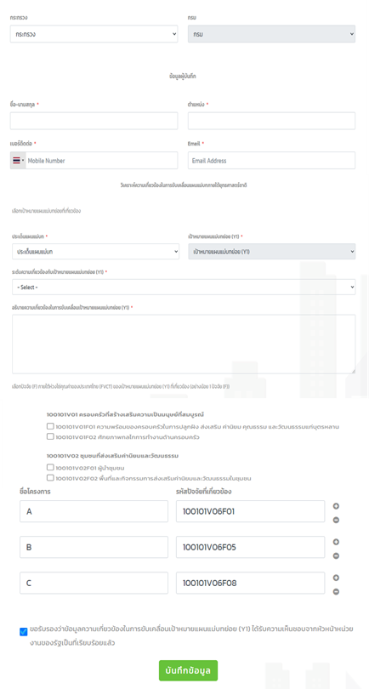
คำชี้แจง :
นำข้อมูลจาก Sheet 3. Pivot หน่วยงาน และ Sheet 4. รวม หรือ Sheet 5. เรียงปี หรือ Sheet 6. VC ไปประกอบการจัดทำ PRJ67WS1 ดังนี้
1.1 วิเคราะห์การมีส่วนร่วมขับเคลื่อนการบรรลุผลสัมฤทธิ์ตามเป้าหมายของแผนแม่บทย่อยฯ ตามองค์ประกอบและปัจจัยของห่วงโซ่คุณค่าของประเทศไทย (Final Value Chain Thailand : FVCT) โดยพิจารณาจากโครงการ/การดำเนินการของหน่วยงานที่ได้มีการดำเนินการที่ผ่านมาว่าใต้อยู่ในปัจจัยภายใต้องค์ประกอบของห่วงโซ่คุณค่าฯ ซึ่งจะสะท้อนให้เห็นว่าหน่วยงานมีส่วนร่วมขับเคลื่อนฯ ปัจจัยใดบ้าง
1.2 พิจารณาโครงการ/การดำเนินการที่ผ่านมาของหน่วยงานที่มีการนำเข้าในระบบ eMENSCR เพื่อนำไปสู่การเพิ่มเติมโครงการ/การดำเนินการตั้งแต่ปีงบประมาณ 2561 – ปัจจุบันของหน่วยงานที่ยังไม่ได้มีการนำเข้าในระบบ eMENSCR ทั้งในส่วนของโครงการ/การดำเนินการที่ใช้งบประมาณแผ่นดิน/งบประมาณจากแหล่งอื่น และไม่ใช้งบประมาณ

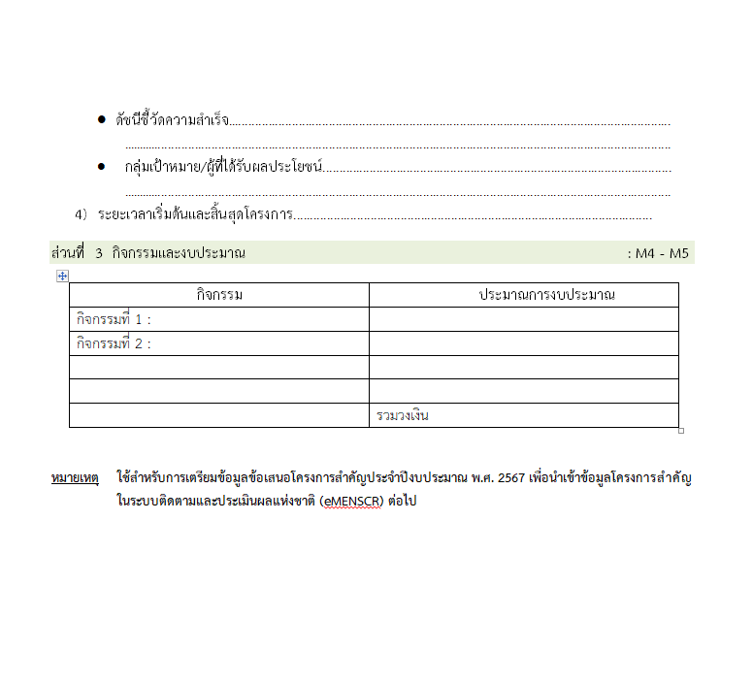
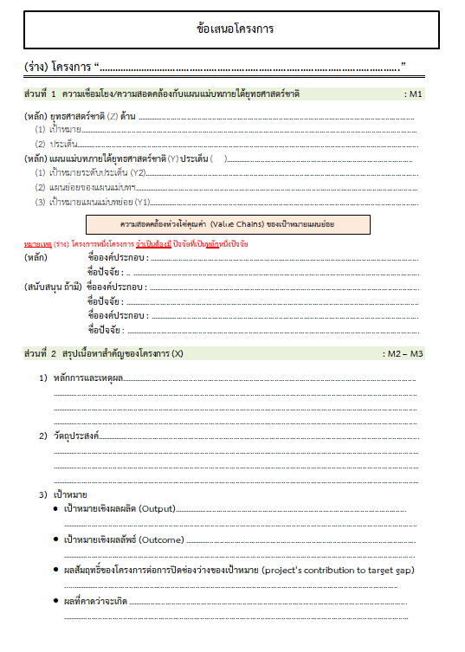
2 .การทำร่างข้อเสนอโครงการเพื่อขับเคลื่อนการบรรลุเป้าหมายตามยุทธศาสตร์ชาติ ประจำปีงบประมาณ พ.ศ. 2567
คำชี้แจง :
นำข้อมูลจาก Sheet 3. Pivot VC และ Sheet 4. รวม หรือ Sheet 5. เรียงปี หรือ Sheet 6. VC ไปประกอบการจัดทำร่างข้อเสนอโครงการฯ ดังนี้
2.1 วิเคราะห์ช่องว่างของห่วงโซ่คุณค่าฯ โดยพิจารณาองค์ประกอบ/ปัจจัยที่ไม่มีโครงการฯ (X) มารองรับ เพื่อให้หน่วยงานจัดทำโครงการฯ มาขับเคลื่อนการดำเนินการในปัจจัยภายใต้องค์ประกอบนั้น
2.2 วิเคราะห์ความซ้ำซ้อนของโครงการ/การดำเนินการที่อยู่ในปัจจัยภายใต้องค์ประกอบของห่วงโซ่คุณค่าฯ ของเป้าหมายแผนแม่บทย่อย (Y1) ที่เกี่ยวข้อง โดยพิจารณาจากปัจจัยที่มีโครงการมารองรับเป็นจำนวนมาก เพื่อดูความซ้ำซ้อนที่เกิดขึ้นของโครงการ/การดำเนินงานที่ผ่านมา และประเมินว่าข้อเสนอโครงการฯ ที่หน่วยงานจะจัดทำมีความซ้ำซ้อนกับโครงการของหน่วยงานอื่น ๆ หรือไม่ โดยหน่วยงานสามารถหารือและบูรณาการร่วมกันเพื่อลดความซ้ำซ้อนและจัดทำโครงการฯ ที่มีคุณภาพต่อไป

2.Pivot VC
องค์ประกอบ/ปัจจัย | ปีงบประมาณ
 | 2556 | 2557 | 2558 | 2559 | 2560 | 2561 | 2562 | 2563 | 2564 | 2565 | รวมจำนวนโครงการทั้งหมด
070204V01 | 1 |  | 1 | 1 | 1 | 4 | 3 | 2 | 8 | 1 | 22
070204F0101 | 1 |  | 1 | 1 |  |  | 1 | 1 | 2 |  | 7
070204F0102
070204F0103 |  |  |  |  | 1 | 2 | 1 |  | 2 |  | 6
070204F0104 |  |  |  |  |  | 2 | 1 | 1 | 4 | 1 | 9
070204V02 |  |  |  |  |  |  |  | 1 |  |  | 1
070204F0201 |  |  |  |  |  |  |  | 1 |  |  | 1
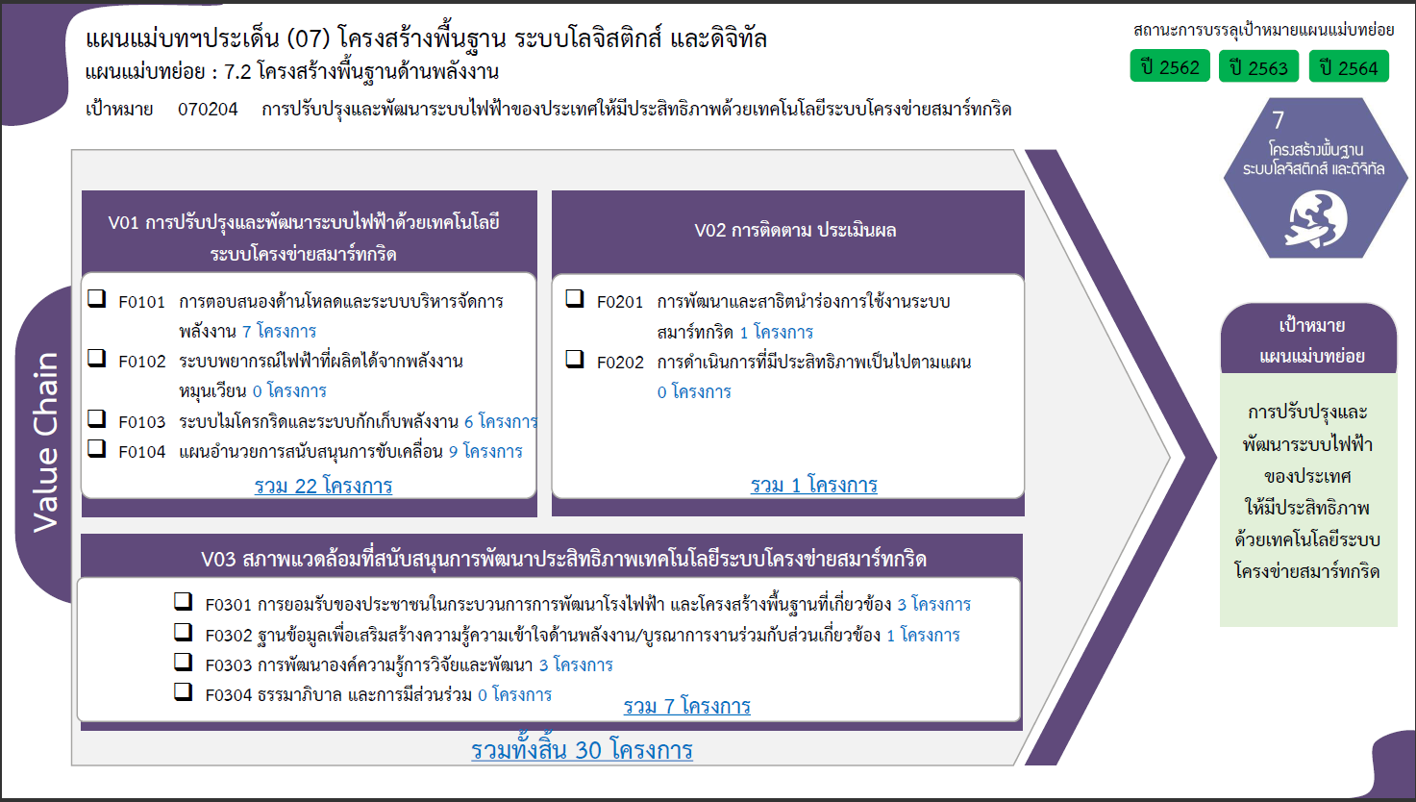
070204F0202
070204V03 |  | 1 |  |  |  | 5 | 1 |  |  |  | 7
070204F0301 |  | 1 |  |  |  | 2 |  |  |  |  | 3
070204F0302 |  |  |  |  |  | 1 |  |  |  |  | 1
070204F0303 |  |  |  |  |  | 2 | 1 |  |  |  | 3
070204F0304
รวมจำนวนโครงการทั้งหมด | 1 | 1 | 1 | 1 | 1 | 9 | 4 | 3 | 8 | 1 | 30

4.รวม
โครงการภายใต้เป้าหมายแผนแม่บทย่อย: 070204 การปรับปรุงและพัฒนาระบบไฟฟ้าของประเทศให้มีประสิทธิภาพด้วยเทคโนโลยีระบบโครงข่ายสมาร์ทกริด
กรุณา Log in เข้าระบบ eMENSCR ก่อนดำเนินการ Click ที่ link โครงการนั้น ๆ
หมายเหตุ : หากไม่ Login จะไม่สามารถดูรายละเอียดโครงการได้
โครงการที่ปรากฎเป็นโครงการที่ผ่านการอนุมัติจากผู้บริหาร (M7) ของหน่วยงานเท่านั้น (ข้อมูล ณ เดือนมีนาคม 2565)

ชื่อโครงการ / การดำเนินงาน | ปีงบประมาณ | วันที่เริ่มต้นโครงการ | วันที่สิ้นสุดโครงการ | หน่วยงานระดับกองหรือเทียบเท่า | หน่วยงานระดับกรมหรือเทียบเท่า | หน่วยงานระดับกระทรวงหรือเทียบเท่า | ประเภทโครงการ | องค์ประกอบ | ปัจจัย
โครงการปรับปรุงระบบส่งไฟฟ้าบริเวณภาคตะวันตก – ภาคใต้ เพื่อเสริมความมั่นคงระบบไฟฟ้า (TIWS) | 2556 | กรกฎาคม 2556 | ธันวาคม 2567 |  | การไฟฟ้าฝ่ายผลิตแห่งประเทศไทย | กระทรวงพลังงาน |  | 070204V01 | 070204F0101
โครงการปรับปรุงระบบส่งไฟฟ้าบริเวณภาคตะวันออกเฉียงเหนือ ภาคเหนือตอนล่าง ภาคกลางและกรุงเทพมหานคร เพื่อเสริมความมั่นคงระบบไฟฟ้า (TIEC) | 2557 | มกราคม 2557 | ธันวาคม 2573 |  | การไฟฟ้าฝ่ายผลิตแห่งประเทศไทย | กระทรวงพลังงาน |  | 070204V03 | 070204F0301
โครงการปรับปรุงระบบส่งไฟฟ้าบริเวณภาคใต้ตอนล่าง เพื่อเสริมความมั่นคงระบบไฟฟ้า (TILS) | 2558 | มกราคม 2558 | ธันวาคม 2567 |  | การไฟฟ้าฝ่ายผลิตแห่งประเทศไทย | กระทรวงพลังงาน |  | 070204V01 | 070204F0101
โครงการพัฒนาโครงการนำร่องการพัฒนาสมาร์ทกริดที่จังหวัดแม่ฮ่องสอน | 2559 | มกราคม 2559 | ธันวาคม 2566 |  | การไฟฟ้าฝ่ายผลิตแห่งประเทศไทย | กระทรวงพลังงาน |  | 070204V01 | 070204F0101
โครงการพัฒนาระบบไฟฟ้าในเมืองใหญ่ ระยะที่ 1(คพญ.1) | 2560 | กุมภาพันธ์ 2560 | ธันวาคม 2566 | กองจัดการโครงการ 1 ฝ่ายบริหารโครงการ 1 | การไฟฟ้าส่วนภูมิภาค | กระทรวงมหาดไทย |  | 070204V01 | 070204F0103
การจัดทำและขับเคลื่อนระบบขนส่งสาธารณะด้วยเทคโนโลยีการขนส่งและจราจร | 2561 | เมษายน 2561 | ธันวาคม 2563 | กองพัฒนาระบบการขนส่งและจราจร | สำนักงานนโยบายและแผนการขนส่งและจราจร | กระทรวงคมนาคม |  | 070204V03 | 070204F0302
การปฏิรูปให้ประชาชนมีส่วนร่วมในการพัฒนาโครงการโดยกำหนดกลไกการจัดตั้งโรงไฟฟ้าที่ประชาชนมีส่วนร่วม | 2561 | มีนาคม 2561 | ธันวาคม 2565 | สำนักนโยบายและยุทธศาสตร์ | สำนักงานปลัดกระทรวงพลังงาน | กระทรวงพลังงาน |  | 070204V03 | 070204F0301
ศักยภาพระบบส่งไฟฟ้าและการเชื่อมโยงระหว่างภาค เพื่อหาแนวทางที่เหมาะสมสำหรับดำเนินการ | 2561 | มกราคม 2561 | มกราคม 2562 |  | การไฟฟ้าฝ่ายผลิตแห่งประเทศไทย | กระทรวงพลังงาน |  | 070204V01 | 070204F0103
ปฏิรูปให้ภาคประชาชนมีส่วนร่วมในการให้ข้อเสนอแนะต่อรัฐอย่างเป็นทางการในรูปคณะที่ปรึกษาหรือแต่งตั้งคณะกรรมการของภาคประชาสังคม | 2561 | มีนาคม 2561 | กันยายน 2565 | สำนักนโยบายและยุทธศาสตร์ | สำนักงานปลัดกระทรวงพลังงาน | กระทรวงพลังงาน |  | 070204V03 | 070204F0301
แผนงานเปลี่ยนระบบสายไฟฟ้าอากาศเป็นสายไฟฟ้าใต้ดิน | 2561 | มกราคม 2561 | ธันวาคม 2566 | ฝ่ายบริหารโครงการ | การไฟฟ้านครหลวง | กระทรวงมหาดไทย |  | 070204V01 | 070204F0104
โครงการสนับสนุนการบริหารแผนการขับเคลื่อนการดำเนินงานด้านสมาร์ทกริดของประเทศไทยในระยะสั้น พ.ศ. 2561 | 2561 | กุมภาพันธ์ 2561 | กุมภาพันธ์ 2562 | สำนักนโยบายไฟฟ้า | สำนักงานนโยบายและแผนพลังงาน | กระทรวงพลังงาน |  | 070204V01 | 070204F0104
โครงการพัฒนารูปแบบธุรกิจของระบบบริหารจัดการพลังงาน (EMS) เพื่อการดำเนินการตอบสนองด้านโหลดบนสมาร์ทกริด | 2561 | กุมภาพันธ์ 2561 | กุมภาพันธ์ 2562 | สำนักนโยบายไฟฟ้า | สำนักงานนโยบายและแผนพลังงาน | กระทรวงพลังงาน |  | 070204V03 | 070204F0303
โครงการพัฒนารูปแบบธุรกิจระบบไมโครกริดพร้อมศึกษาความเป็นไปได้ในการร่วมทุนภาครัฐ/เอกชน | 2561 | กุมภาพันธ์ 2561 | กุมภาพันธ์ 2562 | สำนักนโยบายไฟฟ้า | สำนักงานนโยบายและแผนพลังงาน | กระทรวงพลังงาน |  | 070204V03 | 070204F0303
โครงการพัฒนาโครงข่ายไฟฟ้าอัจฉริยะ (Smart Grid) ในพื้นที่เมืองพัทยา จ.ชลบุรี (คอพ.) | 2561 | มีนาคม 2561 | มกราคม 2564 | กองแผนงานระบบไฟฟ้าอัจฉริยะ | การไฟฟ้าส่วนภูมิภาค | กระทรวงมหาดไทย |  | 070204V01 | 070204F0103
โครงการพัฒนาระบบรักษาความมั่นคงความปลอดภัยด้านไซเบอร์ (Cybersecurity) ตามแผนขับเคลื่่อน Smart Grid | 2562 | กรกฎาคม 2562 | มกราคม 2564 | สำนักนโยบายไฟฟ้า | สำนักงานนโยบายและแผนพลังงาน | กระทรวงพลังงาน |  | 070204V01 | 070204F0101
โครงการเตรียมความพร้อมสำหรับการดำเนินโครงการ นำร่องร่วมทุนภาครัฐภาคเอกชน | 2562 | กรกฎาคม 2562 | กรกฎาคม 2563 | สำนักนโยบายไฟฟ้า | สำนักงานนโยบายและแผนพลังงาน | กระทรวงพลังงาน |  | 070204V03 | 070204F0303
โครงการสนับสนุนการบริหารแผนการขับเคลื่อนการดำเนินงานด้านสมาร์ทกริดของประเทศไทยในระยะสั้น พ.ศ. 2562 | 2562 | กุมภาพันธ์ 2562 | กุมภาพันธ์ 2563 | สำนักนโยบายไฟฟ้า | สำนักงานนโยบายและแผนพลังงาน | กระทรวงพลังงาน |  | 070204V01 | 070204F0104
แผนงาน Grid Modernization | 2562 | กรกฎาคม 2562 | มิถุนายน 2563 | กองแผนงานระบบไฟฟ้าอัจฉริยะ | การไฟฟ้าส่วนภูมิภาค | กระทรวงมหาดไทย |  | 070204V01 | 070204F0103
โครงการศึกษาการส่งเสริมการแข่งขันในกิจการไฟฟ้าและก๊าซธรรมชาติ | 2563 | มีนาคม 2563 | ธันวาคม 2563 | สำนักนโยบายไฟฟ้า | สำนักงานนโยบายและแผนพลังงาน | กระทรวงพลังงาน | โครงการภายใต้กิจกรรม Big Rock | 070204V02 | 070204F0201
โครงการพัฒนาแผนการขับเคลื่อนการดำเนินงานด้านสมาร์ทกริดของประเทศไทย ระยะปานกลาง พ.ศ. 2565-2574 | 2563 | เมษายน 2563 | ตุลาคม 2564 | สำนักนโยบายไฟฟ้า | สำนักงานนโยบายและแผนพลังงาน | กระทรวงพลังงาน |  | 070204V01 | 070204F0104
โครงการ Smart Metro Grid | 2563 | ธันวาคม 2562 | พฤษภาคม 2565 | ฝ่ายแผนกลยุทธ์ | การไฟฟ้านครหลวง | กระทรวงมหาดไทย |  | 070204V01 | 070204F0101
ค่าใช้จ่ายในการอนุรักษ์พลังงานแบบมีส่วนร่วมในอาคารธุรกิจขนาดกลางและขนาดเล็ก | 2564 | มกราคม 2564 | กันยายน 2564 | สำนักส่งเสริมการอนุรักษ์พลังงาน | กรมพัฒนาพลังงานทดแทนและอนุรักษ์พลังงาน | กระทรวงพลังงาน |  | 070204V01 | 070204F0104
การปรับปรุงและพัฒนาระบบไฟฟ้าของประเทศให้มีประสิทธิภาพด้วยเทคโนโลยีระบบโครงข่ายสมาร์ทกริด | 2564 | ตุลาคม 2563 | กันยายน 2564 |  | สำนักงานคณะกรรมการกำกับกิจการพลังงาน | กระทรวงพลังงาน |  | 070204V01 | 070204F0101
โครงการจัดทำแผนการพัฒนางานวิจัยเพื่อเสริมสร้างศักยภาพการผลิตเทคโนโลยีด้านสมาร์ทกริดในประเทศไทย | 2564 | ธันวาคม 2563 | กันยายน 2564 | สำนักนโยบายไฟฟ้า | สำนักงานนโยบายและแผนพลังงาน | กระทรวงพลังงาน |  | 070204V01 | 070204F0104
โครงการศึกษาเพื่อจัดทำแผนปฏิบัติการส่งเสริมอุตสาหกรรมการผลิตระบบกักเก็บพลังงานประเภทแบตเตอรี่ | 2564 | มกราคม 2564 | กุมภาพันธ์ 2565 | สำนักนโยบายอนุรักษ์พลังงานและพลังงานทดแทน | สำนักงานนโยบายและแผนพลังงาน | กระทรวงพลังงาน |  | 070204V01 | 070204F0103
แผนงานระยะยาวในการจัดหาระบบกักเก็บพลังงานไฟฟ้าด้วยแบตเตอรี่ (Battery Energy Storage System: BESS) บนเกาะสมุย จ.สุราษฎร์ธานี | 2564 | มกราคม 2564 | กุมภาพันธ์ 2575 | กองแผนงานระบบไฟฟ้าอัจฉริยะ | การไฟฟ้าส่วนภูมิภาค | กระทรวงมหาดไทย |  | 070204V01 | 070204F0103
โครงการติดตั้งระบบมิเตอร์อัจฉริยะ (AMI) สำหรับผู้ใช้ไฟฟ้ารายใหญ่ | 2564 | กรกฎาคม 2564 | ธันวาคม 2568 | กองพัฒนาระบบมิเตอร์ | การไฟฟ้าส่วนภูมิภาค | กระทรวงมหาดไทย |  | 070204V01 | 070204F0101
การจัดทำและเสนอ กพช. พิจารณากรอบแนวทางการบูรณาการทำงานเพื่อจัดทำแผนบูรณาการลงทุนและการดำเนินงานเพื่อพัฒนาโครงสร้างพื้นฐานด้านพลังงาน ระยะ 5 ปี | 2564 | มกราคม 2564 | มีนาคม 2565 | สำนักนโยบายไฟฟ้า | สำนักงานนโยบายและแผนพลังงาน | กระทรวงพลังงาน | โครงการภายใต้กิจกรรม Big Rock | 070204V01 | 070204F0104
จัดทำแผนบูรณาการการลงทุนและการดำเนินงานเพื่อพัฒนาโครงสร้างพื้นฐานด้านพลังงาน ระยะ 5 ปี ร่วมกับ สนพ. ภายใต้คณะทำงานด้านการพัฒนาระบบโครงข่ายไฟฟ้าและโครงสร้างกิจการไฟฟ้า - นำส่งแผนบูรณาการฯ ที่ผ่านความเห็นชอบจาก กกพ. ให้ สนพ. นำเสนอ กพช. | 2564 | มีนาคม 2564 | มีนาคม 2566 | สำนักนโยบายไฟฟ้า | สำนักงานนโยบายและแผนพลังงาน | กระทรวงพลังงาน | โครงการภายใต้กิจกรรม Big Rock | 070204V01 | 070204F0104
โครงการศึกษาการพัฒนาประเทศไทยเป็นศูนย์กลางและแลกเปลี่ยนไฟฟ้าในภูมิภาคอาเซียน (Grid Connector) (โครงการต่อเนื่อง พน 0605-64-0002) | 2565 | ตุลาคม 2564 | พฤศจิกายน 2564 | สำนักนโยบายไฟฟ้า | สำนักงานนโยบายและแผนพลังงาน | กระทรวงพลังงาน |  | 070204V01 | 070204F0104
 | 2565 |  |  |  |  |  |  | 070204V01 | 070204F0102
 | 2565 |  |  |  |  |  |  | 070204V02 | 070204F0202
 | 2565 |  |  |  |  |  |  | 070204V03 | 070204F0304

